المؤشرات الكلية

سوق العراق للاوراق المالية
جلسة الاثنين 2026/1/12 |  |  |  | تقرير أسعار الأسهم المتداولة لسوق العراق للأوراق المالية
الجلسة (6)
الاسهم المتداولة المدرجة و OTC |  |  | 624,149,357 |  |  | قيمة الأسهم المتداولة المدرجة و OTC |  | 529,054,467 |  |  | صفقات الشركات المدرجة وOTC | 685

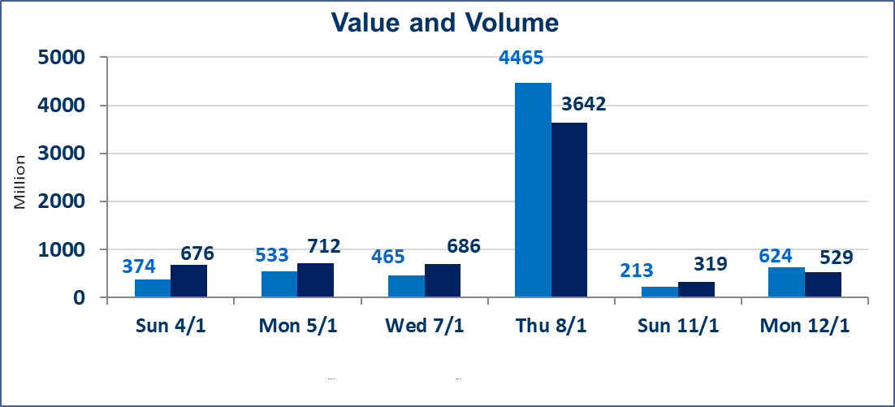
المؤشر60 ISX اليوم | 982.02 |  | نقطة |  |  | المؤشر15 ISX اليوم | 1209.98 | نقطة
المؤشر 60 ISX السابق | 982.38 |  | نقطة |  |  | المؤشر 15 ISX السابق | 1209.74 | نقطة
نسبة التغير | -0.04 |  | % |  |  | نسبة التغير | 0.02 | %
عدد النقاط | -0.36 |  | نقطة |  |  | عدد النقاط | 0.24 | نقطة

الشركات المدرجة | 104 | OTC | 14 | 118 |  | الشركات غير المتداولة المدرجة | 43 | OTC | 13 | 56
الشركات المتداولة | 45 | OTC | 1 | 46 |  | الشركات المرتفعة |  |  | 9
شركات الهيئة العامة |  |  |  | 6 |  | الشركات المنخفضة |  |  | 19
الموقوفة بقرار من هيأة الأوراق المالية |  |  |  | 10
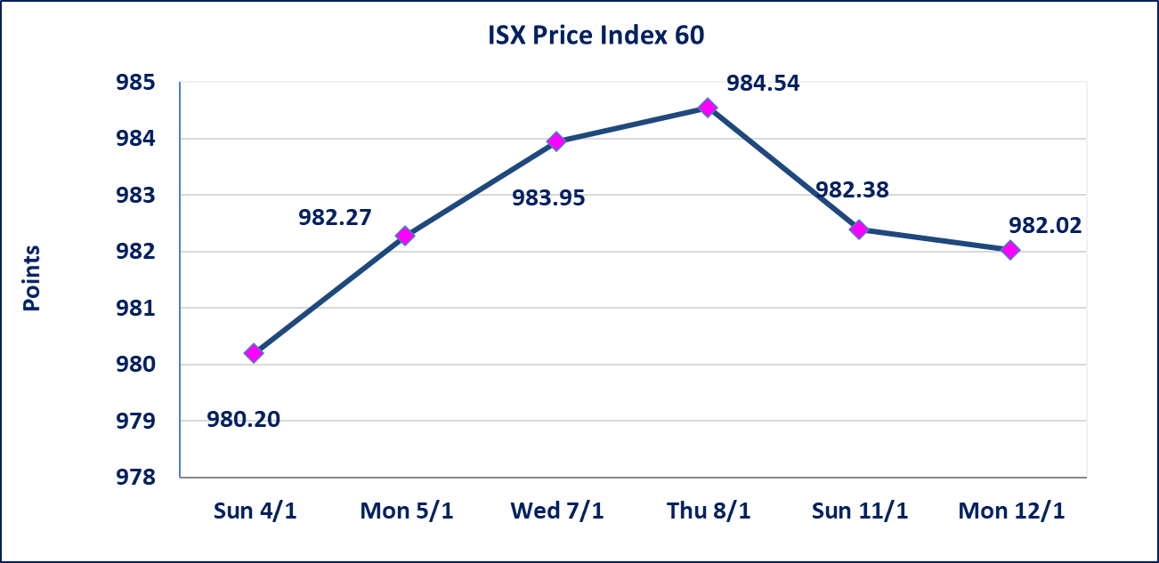
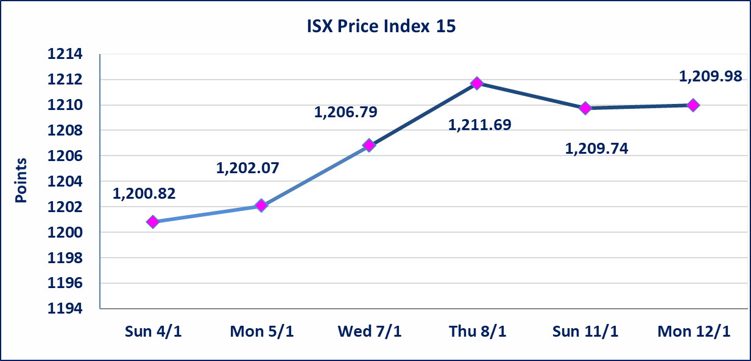

* | لن تنظم جلسة التداول ليوم الخميس الموافق 2026/1/15 بناءآ على قرار الامانة العامة لمجلس الوزراء لمصادفتها مناسبة دينية.
إستبعاد سعر | إستبعاد سعر إغلاق آخر عقد في جلسة الاثنين 2026/1/12 على أسهم شركة بابل للانتاج الحيواني والنباتي البالغ (9.200) دينار ليكون (9.300) دينار سعر الاغلاق الحالي .
سندات انجاز - الاصدارية الثانية فئة(500,مليون) | ايقاف التداول على سندات انجاز الاصدارية الثانية دينار إعتباراً من جلسة الاربعاء 2026/1/14 لقرب استحقاق الفائدة نصف سنوية 2026/1/20.
الحد الأعلى والادنى للتغير في السعر | نسبة التغير في المنصة النظامية (15%)، نسبة التغير في المنصة الثانية (20%)، نسبة التغير في المنصة الثالثة (5%) إرتفاعاً وإنخفاضاً من سعر الاغلاق السابق.
Web site : www.isx-iq.net E-mail : info-isx@isx-iq.net |  |  |  |  | 07834000034 - 07711211522 : ص . ب :3607 العلوية الهاتف |  |  |  |  |  | بغداد /الكرادة/ قرب المسرح الوطني /مجاور مصرف الخليج التجاري

نسبة التغير
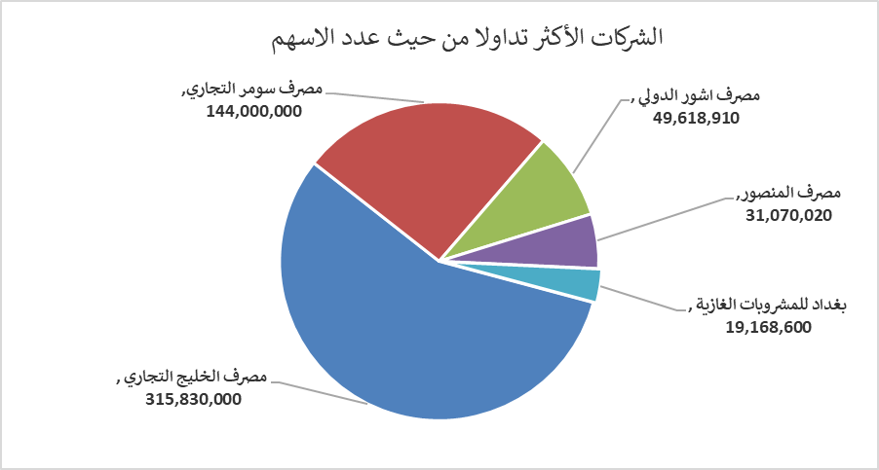
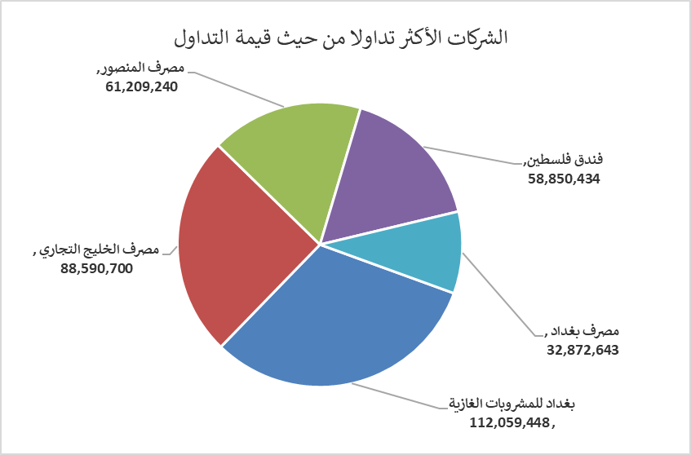
الشركات الأكثر ارتفاعاً وانخفاضاً

نسبة التغير لاسعار الاغلاق الاكثر ارتفاعاً |  |  |  | نسبة التغير لاسعار الاغلاق الاكثر انخفاضاً
اسم الشركة | اغلاق | التغير(%) | الاسهم المتداولة | اسم الشركة | اغلاق | التغير (%) | الاسهم المتداولة
مصرف نور العراق الاسلامي | 0.250 | 19.05 | 650,994 | الامين العقارية | 2.100 | -8.70 | 2,276,007
بابل للانتاج الحيواني والنباتي | 9.300 | 13.97 | 411,538 | العراقية لصناعات الكارتون | 1.700 | -8.60 | 2,757,311
مصرف عبر العراق للاستثمار | 0.240 | 9.09 | 107,387 | مدينة العاب الكرخ السياحية | 4.000 | -6.98 | 1,741,377
الامين للتأمين | 0.950 | 5.56 | 15,192 | مصرف سومر التجاري | 0.140 | -6.67 | 144,000,000
المواد الانشائية الحديثة | 1.050 | 5.00 | 950,000 | الفلوجة لانتاج المواد الانشائية | 3.000 | -2.28 | 1,634,342

الشركات الاكثر نشاطا حسب الاسهم المتداولة (حجم التداول) |  |  |  | الشركات الاكثر نشاطا حسب القيمة المتداولة
اسم الشركة | اغلاق | التغير(%) | الاسهم المتداولة | اسم الشركة | اغلاق | التغير (%) | القيمة المتداولة
مصرف الخليج التجاري | 0.290 | 0.00 | 315,830,000 | بغداد للمشروبات الغازية | 5.850 | 1.04 | 112,059,448
مصرف سومر التجاري | 0.140 | -6.67 | 144,000,000 | مصرف الخليج التجاري | 0.290 | 0.00 | 88,590,700
مصرف اشور الدولي | 0.300 | 0.00 | 49,618,910 | مصرف المنصور | 1.970 | -0.51 | 61,209,240
مصرف المنصور | 1.970 | -0.51 | 31,070,020 | فندق فلسطين | 26.460 | 0.00 | 58,850,434
بغداد للمشروبات الغازية | 5.850 | 1.04 | 19,168,600 | مصرف بغداد | 3.410 | -0.29 | 32,872,643

